Hoja1
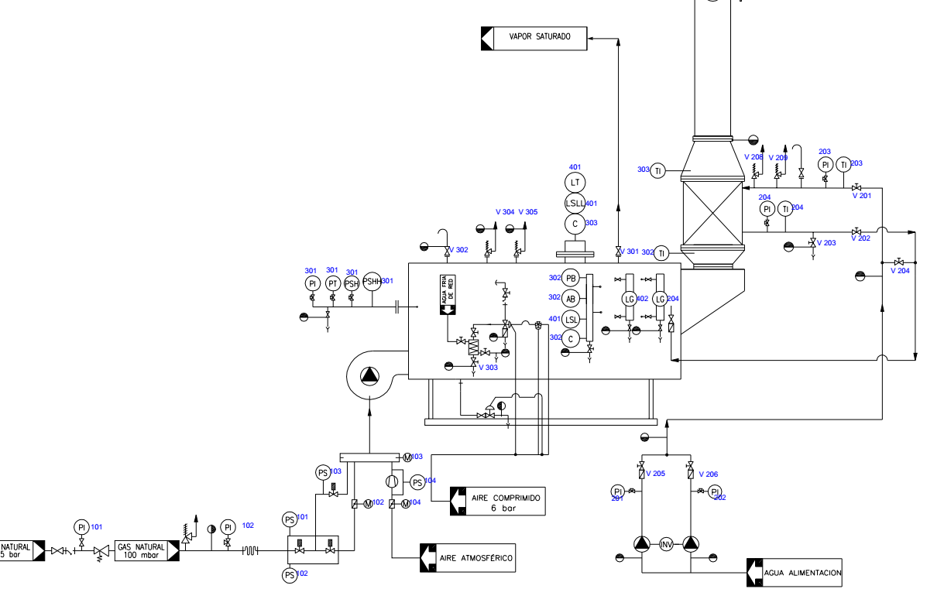
LISTA DE INSTRUMENTOS |  | DE IZQUIERDA A DERECHA Y DE ARRIBA ABAJO

SECCION | TAG | FABRICANTE | TIPO | SERVICIO | LOCALIZACION

 | PI 101 |  | INDICADOR DE PRESION | ALIMENTACION DE COMBUSTIBLE RED | IZDA. ABAJO
 | PI 102 |  | INDICADOR DE PRESION | ALIMENT. COMBUST. REDUCIDA PARA SERVICIO | IZDA. ABAJO
 | PS 101 |  | CONMUTADOR POR PRESION | SERVICIO DE GAS A MEZCLADOR AUTOMATICO | CENTRO ABAJO
 | PS 102 |  | CONMUTADOR POR PRESION | SERVICIO DE GAS A MEZCLADOR BY PASS | CENTRO ABAJO
 | M 102 |  | MOTOR ROTATORIO ( PUERTA) | SERVICIO DE GAS A MEZCLADOR BY PASS | CENTRO ABAJO
 | PS 103 |  | CONMUTADOR POR PRESION | SERVICIO DE GAS A MEZCLADOR | CENTRO ABAJO
 | PS 104 |  | CONMUTADOR POR PRESION | SERVICIO DE AIRE A MEZCLADOR | CENTRO ABAJO
 | M 104 |  | MOTOR ROTATORIO ( PUERTA) | SERVICIO DE AIRE A MEZCLADOR | CENTRO ABAJO
 | M 103 |  | MOTOR ROTATORIO ( PUERTA) | MEZCLADOR COMBUSTIBLE/AIRE | CENTRO ABAJO
 | PI 201 |  | INDICADOR DE PRESION | ALIMENTACION DE AGUA ECONOMIZADOR | DCHA. ABAJO
 | PI 202 |  | INDICADOR DE PRESION | ALIMENTACION DE AGUA ECONOMIZADOR | DCHA. ABAJO
 | PI 203 |  | INDICADOR DE PRESION | ENTRADA DE AGUA AL ECONOMIZADOR | DCHA. ARRIBA
 | PI 204 |  | INDICADOR DE PRESION | SALIDA DE AGUA DEL ECONOMIZADOR | DCHA. ARRIBA
 | TI 203 |  | TERMOMETRO | ENTRADA DE AGUA AL ECONOMIZADOR | DCHA. ARRIBA
 | TI 204 |  | TERMOMETRO | SALIDA DE AGUA DEL ECONOMIZADOR | DCHA. ARRIBA
 | PI 301 |  | INDICADOR DE PRESION | INDICADOR DE PRESION EN CALDERA | IZDA-CENTRO
 | PT 301 |  | TRANSMISOR DE PRESION | TRANSMISOR DE PRESION EN CALDERA | IZDA-CENTRO
 | PSH 301 |  | INTERRUPTOR PRESION | PREALARMA DE PRESION DE VAPOR EN CALDERA | IZDA-CENTRO
 | PSHH 301 |  | INTERRUPTOR PRESION | ALARMA DE PRESION DE VAPOR EN CALDERA | IZDA-CENTRO
 | PB 302 |  | INDICADOR DE PRESION DE LLAMA | CONTROL DE COMBUSTIÓN | CENTRO CENTRO
 | AB 302 |  | ANALISIS DE LLAMA | POR COLOR SE CALCULA TEMP. Y POR FASES MEZCLA APROPIADA | CENTRO CENTRO
 | C 302 |  | IND. CONDUCTIVIDAD | CONTROL DE SALES EN CALDERA | CENTRO CENTRO
 | C 303 |  | IND. CONDUCTIVIDAD | CONTROL DE SALES EN LODOS | CENTRO ARRIBA
 | TI 302 |  | INDICADOR DE TEMPERATURA | ENTRADA DE GASES AL ECONOMIZADOR | DCHA. ARRIBA
 | TI 303 |  | INDICADOR DE TEMPERATURA | SALIDA DE GASES DEL ECONOMIZADOR | DCHA. ARRIBA
 | LT 401 |  | TRANSMISOR DE NIVEL | NIVEL DE AGUA EN CALDERA | CENTRO ARRIBA
 | LSL 401 |  | INTERRUPTOR DE NIVEL ALTO | INTERRUPTOR PREALARMA NIVEL BAJO | CENTRO CENTRO
 | LSLL 401 |  | INTERRUPTOR DE NIVEL MUY ALTO | INTERRUPTOR ALARMA NIVEL BAJO | CENTRO ARRIBA
 | LG 402 |  | INDICADOR VISUAL DE NIVEL | VISOR DE VIDRIO PARA NIVEL | CENTRO CENTRO
 | LG 403 |  | INDICADOR VISUAL DE NIVEL | VISOR DE VIDRIO PARA NIVEL | CENTRO CENTRO

 | V 201 |  | VALVULA INTERRUPCION FUELLE | Válvula de interrupción de fuelle para entrada de agua economizador
 | V 202 |  | VALVULA INTERRUPCION FUELLE | 1 Válvula de interrupción de fuelle para salida de agua economizador
 | V 203 |  | VALVULA INTERRUPCION FUELLE | 1 Válvula de interrupción de fuelle para vaciado en economizador
 | V 204 |  | VALVULA INTERRUPCION FUELLE | 1 Válvula de interrupción de fuelle para bay‐pass en economizador
 | V 205,206,207 |  | VALVULA INTERRUPCION FUELLE | 3 Válvulas de interrupción de fuelle para bay‐pass en válvula motorizada
 | V 208,209 |  | VALVULA SEGURIDAD | 2 Válvulas de seguridad tipo alivio
 |  |  | SONDA DE NIVEL | 1 Sonda capacitiva para control de nivel de agua
 | V 210 |  | VALVULA MOTORIZADA | 1 Válvula motorizada para control de nivel
 | V 301 |  | VALVULA INTERRUPCION FUELLE | Válvula de interrupción de fuelle para salida de vapor principal
 | V 302 |  | VALVULA INTERRUPCION FUELLE | 1 Válvula de interrupción de fuelle para aireación
 | V 303 |  | VALVULA INTERRUPCION FUELLE | 1 Válvula de interrupción de fuelle entre caldera y purga de lodos
 | V 304, 305 |  | VALVULA SEGURIDAD | 2 Válvulas de seguridad tipo resorte
 | V 306 |  | VALVULA DE PUNZON | 1 Válvula de punzón para colector de presión
 | V 307, 308 |  | VALVULA DE PUNZON | 2 Válvulas de punzón para presostatos de trabajo

